Фасад.панели
2026-05-27 | ФАСАДНЫЕ ПАНЕЛИ "U-PLAST"
Наименование | Цвет | Фактура | Размеры, м | S панели, м² | Цена, руб

 |  |  |  |  | шт | м²
HOKLA ЛИСТВЕННИЦА | Светлая | 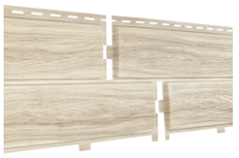 | 2,0*0,25 | 0.45 | ПОД ЗАКАЗ | #VALUE!
 | Медовая | 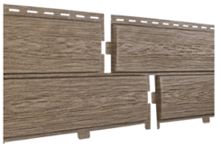 |  |  | ПОД ЗАКАЗ | #VALUE!
STONE-HOUSE КАМЕНЬ | Золотистый | 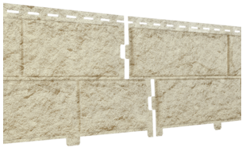 | 2,0*0,25 | 0.68 | ПОД ЗАКАЗ | #VALUE!
 | Жжёный | 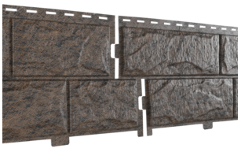 |  |  | 457 | 671.44
Stone House СЛАНЕЦ | Светло-серый | 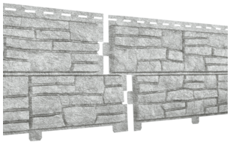 | 2,0*0,25 | 0.45 | ПОД ЗАКАЗ | #VALUE!
 | Бежевый | 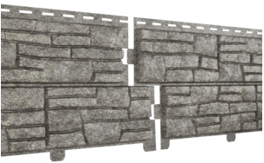 |  |  | ПОД ЗАКАЗ | #VALUE!
STONE-HOUSE КИРПИЧ | Бежевый | 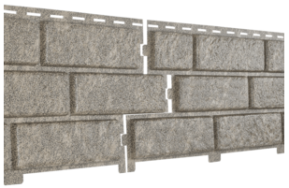 | 3,02*0,23 | 0.70 | ПОД ЗАКАЗ | #VALUE!
 | Песочный | 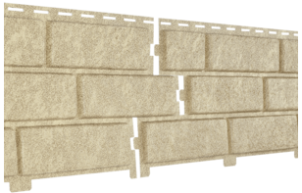 |  |  | ПОД ЗАКАЗ | #VALUE!
 | Коричневый | 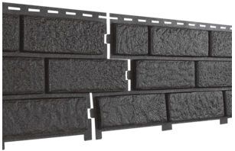 |  |  | ПОД ЗАКАЗ | #VALUE!
 | Красный | 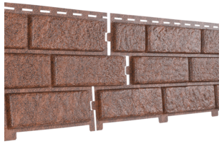 |  |  | ПОД ЗАКАЗ | #VALUE!
STONE-HOUSE КВАРЦИТ | Светло-серый | 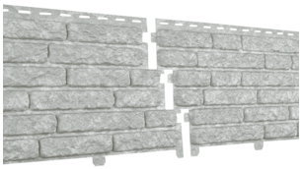 | 2,0*0,25 | 0.68 | ПОД ЗАКАЗ | #VALUE!
 | Светло-бежевый | 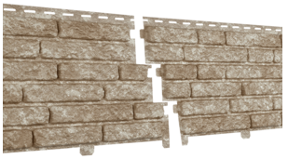 |  |  | 282 | 414.33
 | Коричневый | 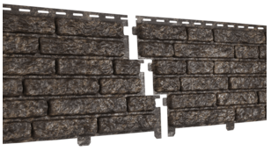 |  |  | ПОД ЗАКАЗ | #VALUE!

2026-05-27 | Доборные элементы
Наименование |  | Изображение | Размеры, мм |  | Цена, руб
J - профиль |  | 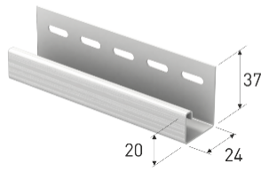 | 3050 |  | ПОД ЗАКАЗ
Угол внешний |  | 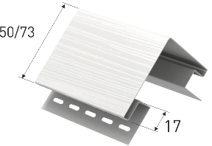 | 3050 |  | ПОД ЗАКАЗ
Угол внутренний (под заказ) |  | 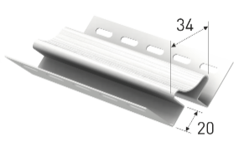 | 3050 |  | ПОД ЗАКАЗ

2026-05-27 | ФАСАДНЫЕ ПАНЕЛИ GRAND LINE
Коллекция | Цвет | Фактура | Размеры, м | S панели, м² | Цена, руб
 |  |  |  |  | шт | м²
Клинкерный кирпич премиум | Горчичный | 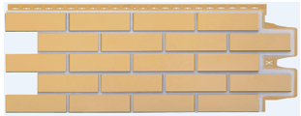 | 0,39*0,968 | 0.377 | 636 | 1,687.00
 | Шоколад | 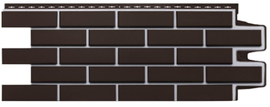 | 0,39*0,968 | 0.377 | ПОД ЗАКАЗ | #VALUE!
 | Пломбирный | 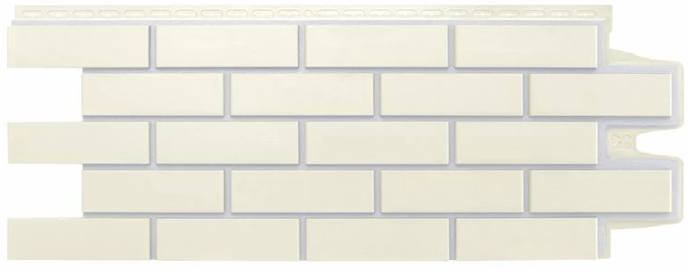 | 0,39*0,968 | 0.377 | 704 | 1,867.37
Камелот премиум | Пломбирный | 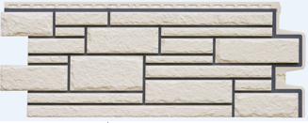 | 0,392*0,992 | 0.39 | 742 | 1,902.56
 | Шоколадный | 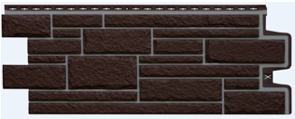 | 0,392*0,992 | 0.39 | 668 | 1,712.82
Колотый камень премиум | Пломбирный |  | 0,392*0,992 | 0.39 | ПОД ЗАКАЗ | #VALUE!
Колотый камень стандарт | Коричневый | 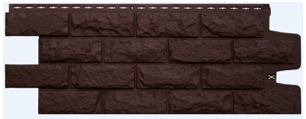 | 0,392*0,992 | 0.39 | 655 | 1,679.49
Крупный камень стандарт | Молочный |  | 0,383*0,982 | 0.37 | 622 | 1,681.08
 | Коричневый | 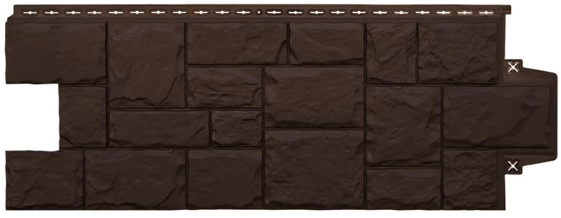 | 0,383*0,983 | 0.37 | 622 | 1,681.08
Комплектующие
Планка стартовая металл 2 метра |  |  | 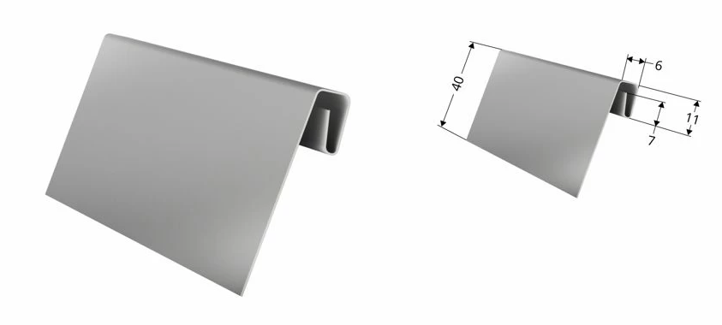 |  | 573
J-профиль 7/8'' 3 метра |  | Белый |  |  | 589
 |  | Темный дуб |  |  | 852

2026-05-27 | Углы внешние
Коллекция |  | Изображение |  | Высота, мм | Цена, руб
Клинкерный кирпич премиум |  | 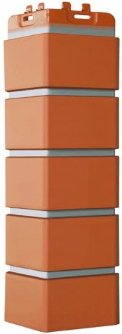 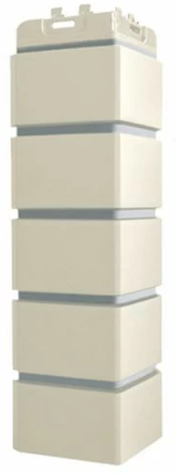 |  |  | ПОД ЗАКАЗ
Камелот премиум |  | 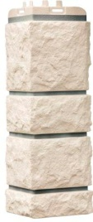 |  |  | ПОД ЗАКАЗ
Колотый камень премиум |  | 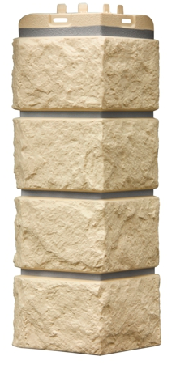 |  |  | 712
Колотый камень стандарт |  |  |  |  | 616
Крупный камень стандарт |  | 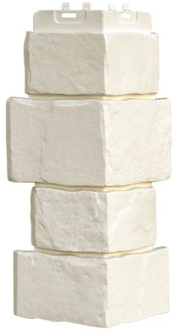 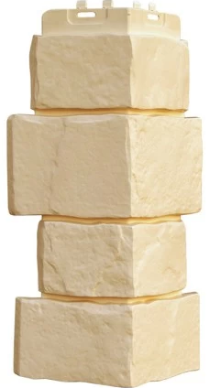 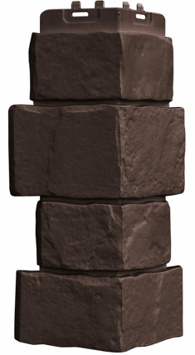 |  |  | 609

2026-05-27 | ФАСАДНЫЕ ПАНЕЛИ "АЛЬТА ПРОФИЛЬ"
Наименование | Цвет | Фактура | Размеры, м | Полезная S, м2 | Цена, руб
 |  |  |  |  | шт | м²
СКАЛИСТЫЙ КАМЕНЬ | Тибет (под заказ) | 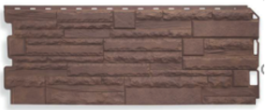 | 1,16*0,45 | 0.47 | ПОД ЗАКАЗ | #VALUE!
 | Алтай (под заказ) | 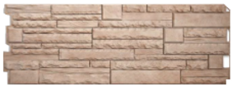 |  |  | ПОД ЗАКАЗ | #VALUE!
КИРПИЧ КЛИНКЕРНЫЙ | Желтый (под заказ) |  | 1,22*0,44 | 0.48 | ПОД ЗАКАЗ | #VALUE!
 | Белый (под заказ) |  |  |  | ПОД ЗАКАЗ | #VALUE!
 | Красный (под заказ) |  |  |  | ПОД ЗАКАЗ | #VALUE!
 | Коричневый (под заказ) |  |  |  | ПОД ЗАКАЗ | #VALUE!
КИРПИЧ | Белый (под заказ) | 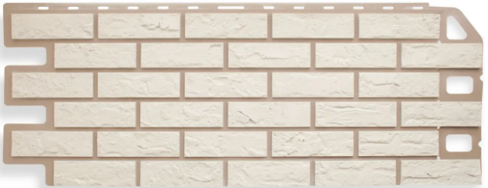 | 1,13*0,47 | 0.46 | ПОД ЗАКАЗ | #VALUE!
 | Жженый (под заказ) | 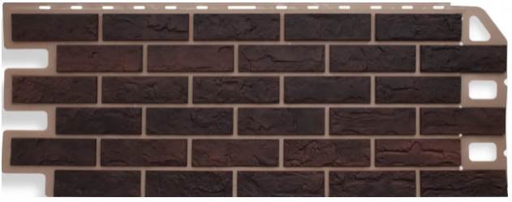 |  |  | ПОД ЗАКАЗ | #VALUE!
КАМЕНЬ | Белый (под заказ) |  | 1,13*0,47 | 0.46 | ПОД ЗАКАЗ | #VALUE!
 | Сланец (под заказ) | 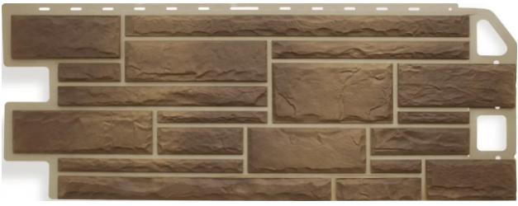 |  |  | ПОД ЗАКАЗ | #VALUE!
 | Жженый (под заказ) |  |  |  | ПОД ЗАКАЗ | #VALUE!
КАМЕНЬ ШОТЛАНДСКИЙ | Абердин (под заказ) | 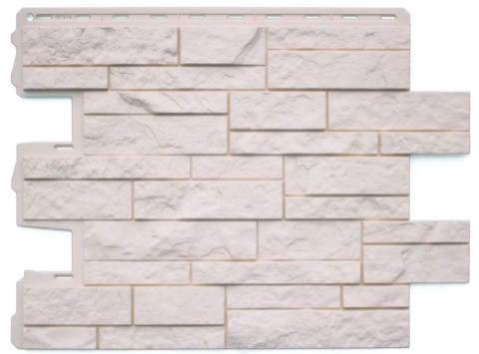 | 1,13*0,47 | 0.38 | ПОД ЗАКАЗ | #VALUE!
 | Блэкберн (под заказ) | 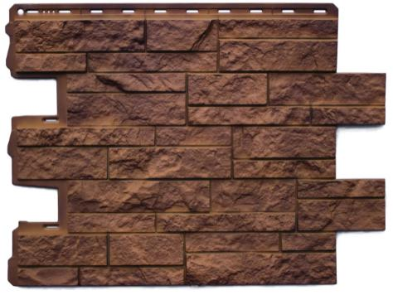 |  |  | ПОД ЗАКАЗ | #VALUE!
 | Линвуд (под заказ) | 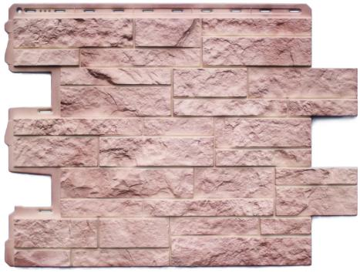 |  |  | ПОД ЗАКАЗ | #VALUE!
ФАГОТ | Можайский (под заказ) |  | 1,17*0,45 | 0.44 | ПОД ЗАКАЗ | #VALUE!
 | Талдомский (под заказ) |  |  |  | ПОД ЗАКАЗ | #VALUE!
ГРАНИТ | Альпийский (под заказ) |  | 1,13*0,48 | 0.46 | ПОД ЗАКАЗ | #VALUE!

2026-05-27 | Доборные элементы
Наименование |  | Изображение | Размер, мм |  | Цена, руб
Профиль стартовый |  | 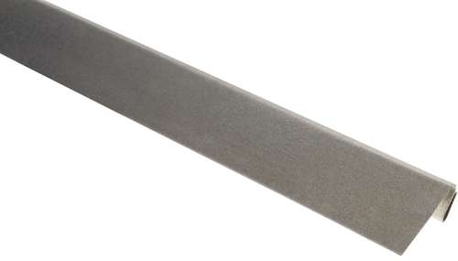 | 2000 |  | ПОД ЗАКАЗ
J-профиль |  | 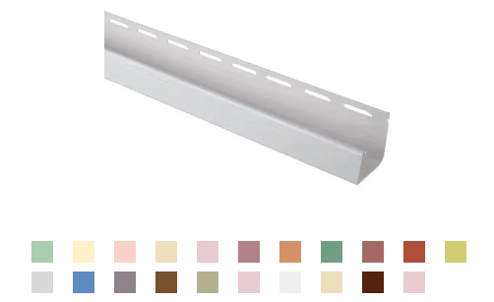 | 3000 |  | ПОД ЗАКАЗ
Углы внешние
Коллекция | Изображение |  | Размер, мм |  | Цена, руб
КИРПИЧ КЛИНКЕРНЫЙ (под заказ) | 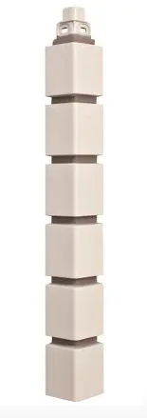 |  | 460*48 |  | ПОД ЗАКАЗ
КИРПИЧ (под заказ) |  |  | 470*100 |  | ПОД ЗАКАЗ
СКАЛИСТЫЙ КАМЕНЬ (под заказ) | 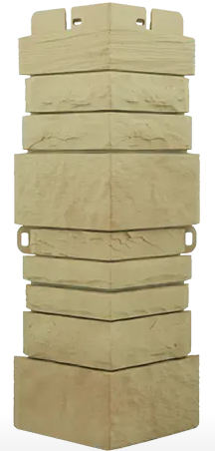 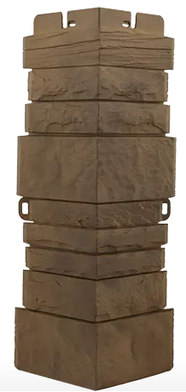 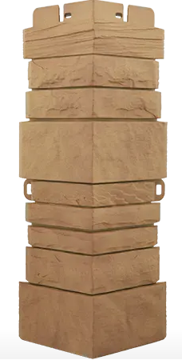 |  | 450*160 |  | ПОД ЗАКАЗ
КАМЕНЬ (под заказ) |  |  | 470*110 |  | ПОД ЗАКАЗ
ГРАНИТ (под заказ) | 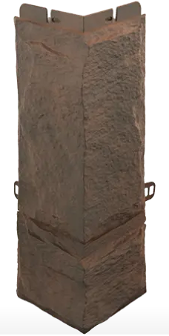 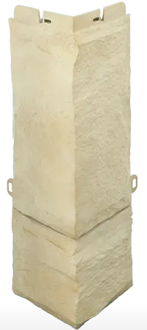 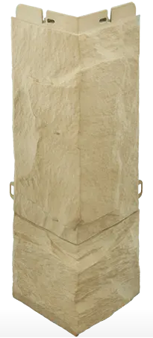 |  | 470*160 |  | ПОД ЗАКАЗ

2026-05-27 | ФАСАДНЫЕ ПАНЕЛИ STÄRKE
Коллекция | Цвет | Фактура | Размеры, мм мм |  | Цена, руб
 |  |  | Ширина | Длина | шт | м²

Кирпич клинкерный | Желтый | 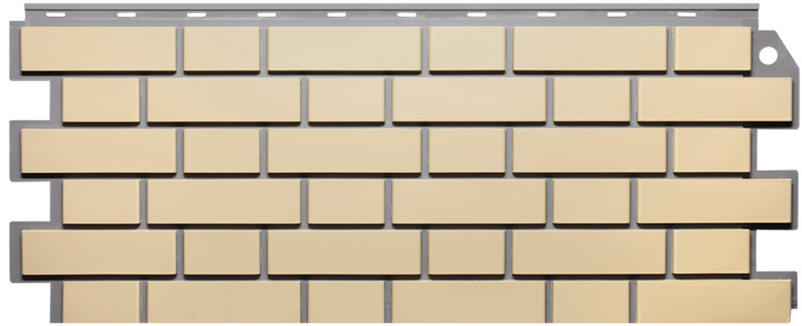 | 437 | 1073 | ПОД ЗАКАЗ | #VALUE!
 | Керамический | 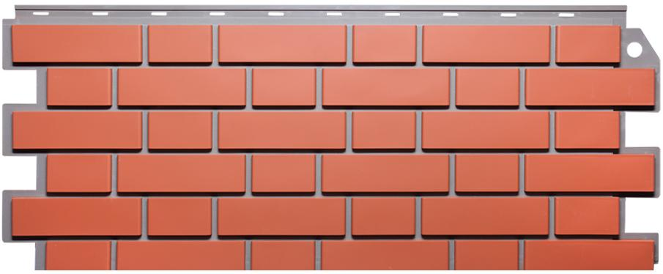 | 437 | 1073 | ПОД ЗАКАЗ | #VALUE!
 | Жженый |  | 437 | 1073 | ПОД ЗАКАЗ | #VALUE!
Кирпич с прокрасом швов | Коричневый |  | 420 | 1000 | ПОД ЗАКАЗ | #VALUE!
 | Песочный |  | 420 | 1000 | ПОД ЗАКАЗ | #VALUE!
 | Бежевый |  | 420 | 1000 | ПОД ЗАКАЗ | #VALUE!
Кирпич | Песочный (под заказ) |  | 200 | 3000 | ПОД ЗАКАЗ | #VALUE!
 | Бежевый (под заказ) |  | 200 | 3000 | ПОД ЗАКАЗ | #VALUE!
 | Коричневый (под заказ) |  | 200 | 3000 | ПОД ЗАКАЗ | #VALUE!
Песчаник | Бежевый |  | 420 | 1000 | ПОД ЗАКАЗ | #VALUE!
 | Песочный |  | 420 | 1000 | ПОД ЗАКАЗ | #VALUE!
 | Коричневый |  | 420 | 1000 | ПОД ЗАКАЗ | #VALUE!
Камень | Бежевый (под заказ) |  | 420 | 1000 | ПОД ЗАКАЗ | #VALUE!
 | Песочный (под заказ) |  | 420 | 1000 | ПОД ЗАКАЗ | #VALUE!
 | Коричневый (под заказ) |  | 420 | 1000 | ПОД ЗАКАЗ | #VALUE!

2026-05-27 | Комплектующие
Наименование | Форма |  | Цвет |  | Цена, руб
Угол внешний |  |  | Кирпич с прокрасом швов |  | ПОД ЗАКАЗ
 |  |  | Кирпич Камень Песчаник |  | ПОД ЗАКАЗ

